Feuil1
Avancement mécanique
réalisé | 45
restant | 55
Avancement site web
réalisé | 90
restant | 10

Avancement électrique
réalisé | 45
restant | 55
Avancement programmation
réalisé | 10
restant | 90

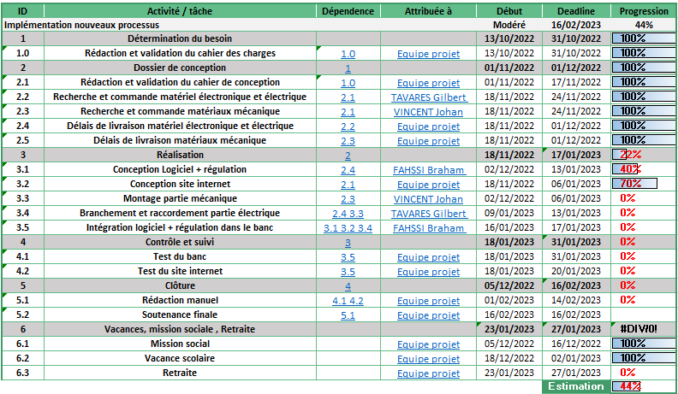
Budget
 | Budget prévisionnel | Budget réel
Partie mécanique | 460 | 294.83
Partie électrique | 555 | 278.31
Total | 1015 | 573.14

historique et evenments : | Column2 | Column3 | Column4

